Sheet1
2020/9/29プログラム作成部分作業まとめ
【やってみて】
PCAでの顔画像データの最初の15主成分の成分を見て人間からしたらわかりづらいが、再構成する際に
主成分の数を増やせば完全に再構成されていて、「機械が見るところの違い」を見れて面白かった。
NMFではどんな成分を使って再構成するか楽しみ。
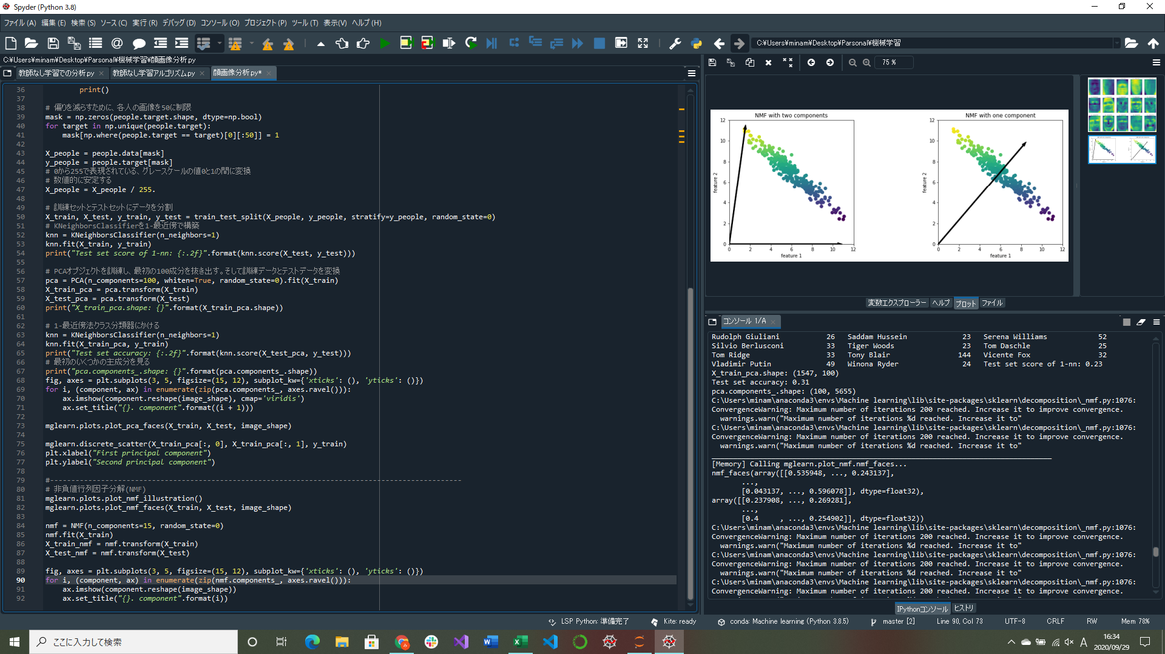

固有顔データによる特徴量抽出プログラム実装
非負値行列因子分解(NMF)の顔画像適用部分実装(途中)
→有用な特徴量を抽出することを目的とする教師なし学習手法
負の値が含まれていない行列の掛け算形式で、元の行列を分解する(つまり、データはすべて正にしなければならない)
※詳しいことは次回やる

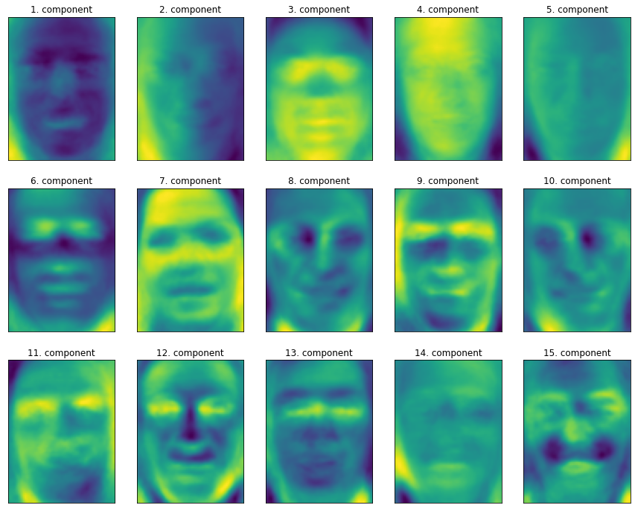
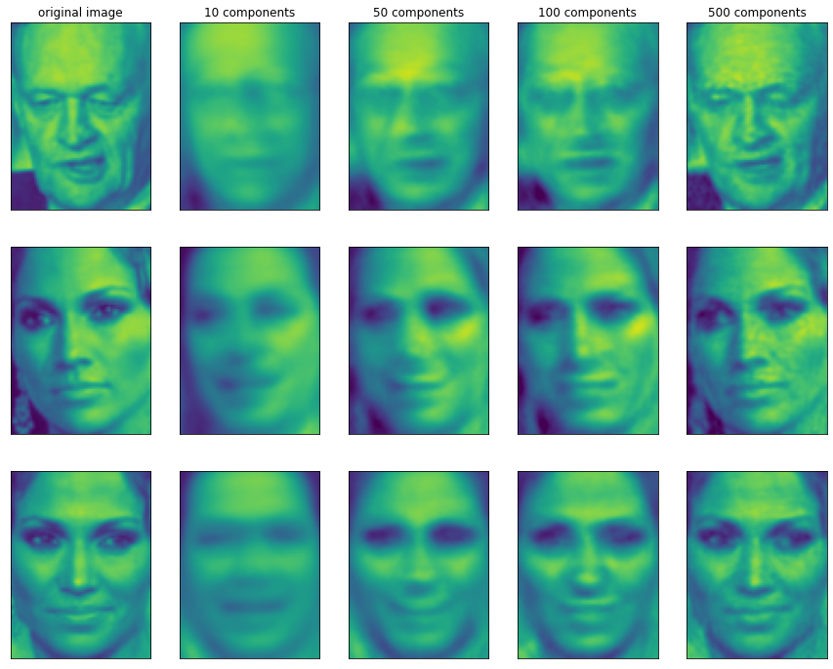
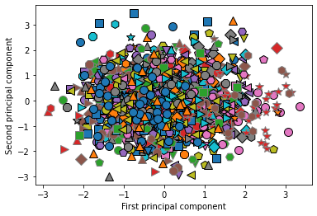

 |  | ↑データセット内のすべての顔の最初の2つの主成分を用いた散布図
 |  | 最初の2主成分だけではデータがまとまってしまって、クラス分離できない

↑顔画像データの最初の15成分の成分ベクトル | ↑様々な数の主成分を用いた3つの顔画像の再構成
1つ目の主成分は顔のコントラスト、2つ目の主成分は光の当たり方による顔の明るさの差を | 主成分を増やすにつれ、画像の詳細が再構成される
コーディングしているように見える
→人間が顔を認知する方法とはかけ離れている、荒い特徴しか捉えられていない

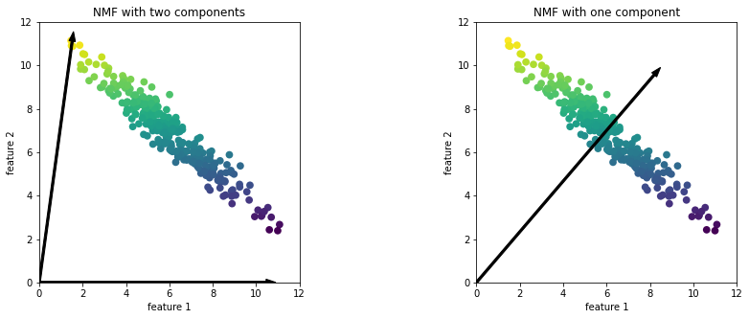

↑NMFで見つかった2つの成分と1つの成分
2つの成分では、十分な数の成分があると極端な方向を向く
1つの成分では、データの平均値に向かう成分を作る
→PCAみたいに成分の数が変わるといくつかの成分が消えるわけでなく、別の成分集合が構成される

